Tischkarten4
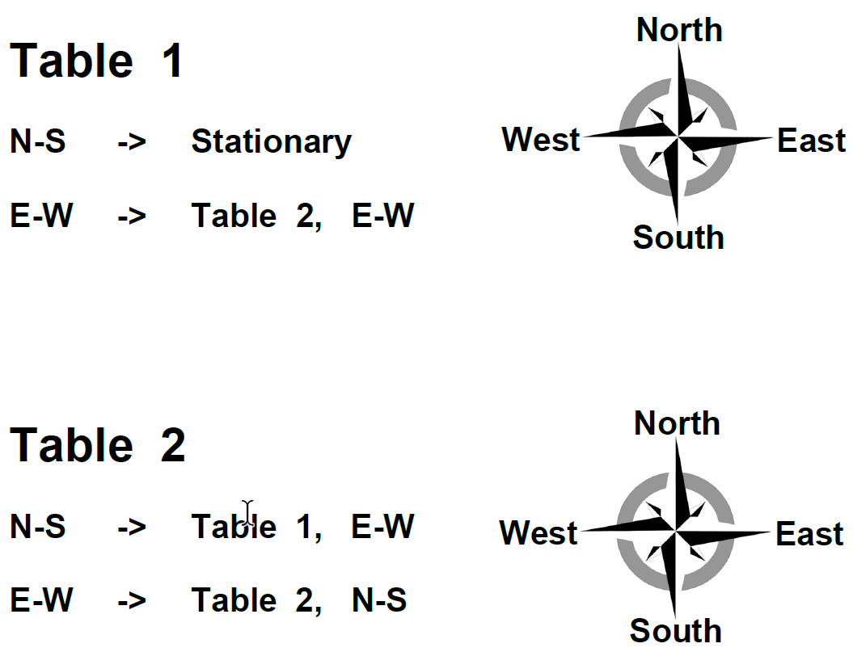
Start

P1

P2

P3

P4

P6

Tischkarten6
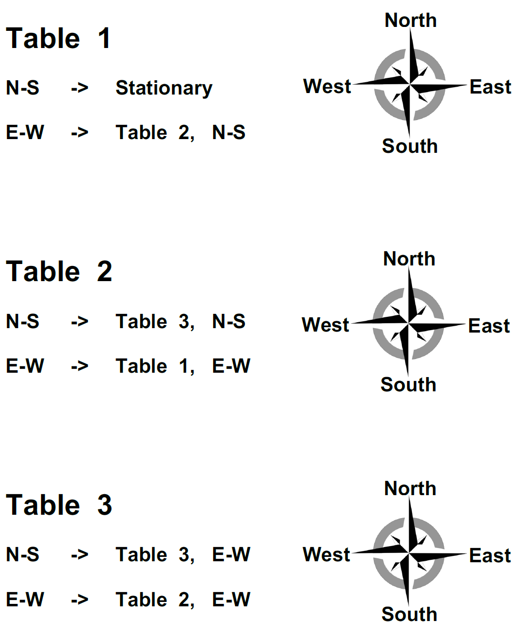
Start

P1

P2

P3

P4

P5

P6

